상품제안서
MOCO 프리미엄 기프트 세트 4호 | 상품코드: S48600

 |  |  |  |  |  |  | 02-713-8555 | www.synergygift.co.kr
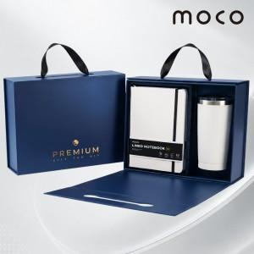 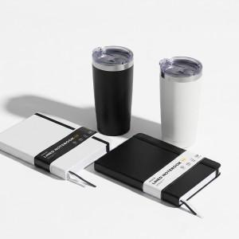 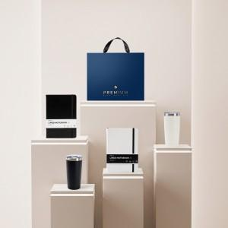

【상세/제작정보】

【인쇄/포장옵션】 | [다이어리] 불박, [텀블러] 레이저 / 포장불가능

【공급단가】 | 수량 | 20~ | 100~ | 300~ | 500~ | 1,000~
*VAT별도 | 단가 | 17,700원 | 16,050원 | 15,400원 | 15,200원 | 14,900원

【상품 URL】 | https://www.synergygift.co.kr:443/src/goods_detail.php?gdno=48600

